Sheet
Название | фото эталон | task id | id фото в task | название фото | количество точек на фото | фото1 | фото2 | фото3 | фото4 | фото5 | фото6 | фото7 | фото8 | фото9 | фото10 | фото11 | фото12 | фото13 | фото14 | фото15 | фото16 | фото17 | фото18 | фото19 | фото20 | фото21 | фото22 | фото23 | фото24
Myaso в банке Оленина тушеная в/с 338 гр. |  |  | 0 | -3avTAO79w.jpg | 2
Myaso в банке Оленина тушеная в/с 338 гр. |  |  | 3 | -Swo2MsnRg.jpeg | 1 | 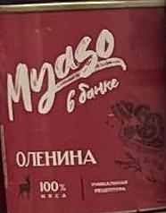
Myaso в банке Оленина тушеная в/с 338 гр. |  |  | 5 | -_In80p42nZ1tA.jpg | 2
Myaso в банке Оленина тушеная в/с 338 гр. |  |  | 9 | 0CuIqLoofjKcfQ.jpg | 1
Myaso в банке Оленина тушеная в/с 338 гр. |  |  | 10 | 0KcyA7RHwA.jpg | 1 | 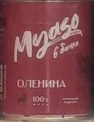
Myaso в банке Оленина тушеная в/с 338 гр. |  |  | 69 | 4eg6gZAN1w.jpg | 2 | 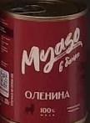 | 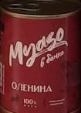
Myaso в банке Оленина тушеная в/с 338 гр. |  |  | 71 | 52p1VToVqA.jpg | 1
Myaso в банке Оленина тушеная в/с 338 гр. |  |  | 79 | 5rouDe74wA.jpg | 1 | 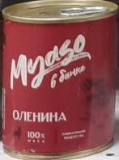
Myaso в банке Оленина тушеная в/с 338 гр. |  |  | 80 | 5wIECnmjFg.jpg | 2 | 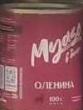
Myaso в банке Оленина тушеная в/с 338 гр. |  |  | 84 | 6DZDue-Vy2Ms0A.jpg | 1
Myaso в банке Оленина тушеная в/с 338 гр. |  |  | 107 | 8JUS4BoaSzb-4g.jpg | 1
Myaso в банке Оленина тушеная в/с 338 гр. |  |  | 126 | AWyWMgaNRSLpQQ.jpg | 2 |  | 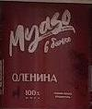
Myaso в банке Оленина тушеная в/с 338 гр. |  |  | 146 | KsR_2bDyeLvwYw.jpg | 2 | 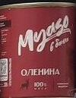
Myaso в банке Оленина тушеная в/с 338 гр. |  |  | 152 | MXvohPPExmln1g.jpg | 2 | 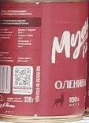 | 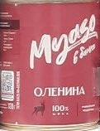
Myaso в банке Оленина тушеная в/с 338 гр. |  |  | 166 | TGxz-u45-z0kCQ.jpg | 1
Myaso в банке Оленина тушеная в/с 338 гр. |  |  | 207 | k7O-yBX6cjqqNQ.jpg | 1
Myaso в банке Оленина тушеная в/с 338 гр. |  |  | 211 | mrYa9dpL1SEelw.jpg | 1
Myaso в банке Оленина тушеная в/с 338 гр. |  |  | 212 | nH1cDfOCA-nPqw.jpg | 1 | 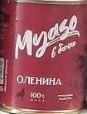
Myaso в банке Оленина тушеная в/с 338 гр. |  |  | 225 | rqteDbbNJA.jpg | 4
Perva Extra Ветчина из мяса курицы 180 гр. |  |  | 0 | -3avTAO79w.jpg | 3
Perva Extra Ветчина из мяса курицы 180 гр. |  |  | 13 | 0UHfWxwwWw.jpg | 2
Perva Extra Ветчина из мяса курицы 180 гр. |  |  | 25 | 1JDdaF6CFg.jpg | 2
Perva Extra Ветчина из мяса курицы 180 гр. |  |  | 31 | 1ekvLPruHv4sEw.jpeg | 4 | 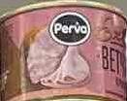 | 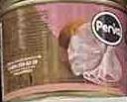 | 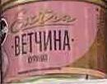 | 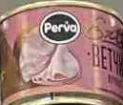
Perva Extra Ветчина из мяса курицы 180 гр. |  |  | 32 | 1hJNfO1CXSolmA.jpg | 1
Perva Extra Ветчина из мяса курицы 180 гр. |  |  | 34 | 1n19Xm8bBA.jpeg | 3 | 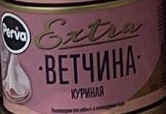 | 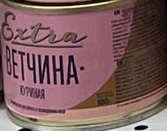 | 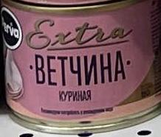
Perva Extra Ветчина из мяса курицы 180 гр. |  |  | 54 | 3YUa9VS0Xw.jpeg | 2 | 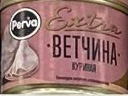 | 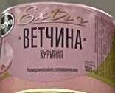
Perva Extra Ветчина из мяса курицы 180 гр. |  |  | 69 | 4eg6gZAN1w.jpg | 3
Perva Extra Ветчина из мяса курицы 180 гр. |  |  | 71 | 52p1VToVqA.jpg | 1
Perva Extra Ветчина из мяса курицы 180 гр. |  |  | 127 | AsXRKU74wQ.jpeg | 1 | 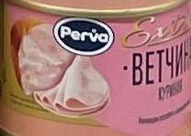
Perva Extra Ветчина из мяса курицы 180 гр. |  |  | 132 | DEPK4looyg.jpg | 8
Perva Extra Ветчина из мяса курицы 180 гр. |  |  | 176 | ZZTJFlkR8Q.jpeg | 1 | 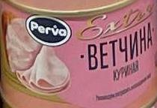
Perva Extra Ветчина из мяса курицы 180 гр. |  |  | 199 | cifUT4kY1Q.jpeg | 1 | 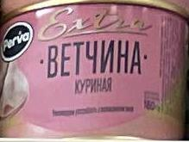
Perva Extra Ветчина из мяса курицы 180 гр. |  |  | 211 | mrYa9dpL1SEelw.jpg | 2
Perva Extra Ветчина из мяса курицы 180 гр. |  |  | 215 | p3X-JTMb-Q.jpeg | 2 | 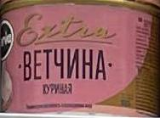 | 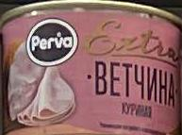
Perva Extra Паштет печеночный со сливочным маслом 100 гр. |  |  | 245 | Фото категорий Чай, Кофе, Мясные консервы, PEREKRESTOK, Нижний Новгород, обл Нижегородская, г Нижний, 09.10.2023 14-09-02, rdx0mw__A0.jpg | 1
Perva Extra Паштет печеночный со сливочным маслом 100 гр. |  |  | 246 | Фото категорий Чай, Кофе, Мясные консервы, PEREKRESTOK, Нижний Новгород, обл Нижегородская, г Нижний, 10.10.2023 11-33-01, tR3ZjA__A0.jpg | 2
Perva Extra Паштет печеночный со сливочным маслом 100 гр. |  |  | 249 | Фото категорий Чай, Кофе, Мясные консервы, PEREKRESTOK, Нижний Новгород, обл Нижегородская, г Нижний, 11.10.2023 08-01-47, P2pvAQ__A0.jpg | 1 | 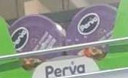
Perva Extra Паштет с гусиной печенью 100 гр. |  |  | 245 | Фото категорий Чай, Кофе, Мясные консервы, PEREKRESTOK, Нижний Новгород, обл Нижегородская, г Нижний, 09.10.2023 14-09-02, rdx0mw__A0.jpg | 1
Perva Extra Паштет с гусиной печенью 100 гр. |  |  | 250 | Фото категорий Чай, Кофе, Мясные консервы, PEREKRESTOK, Нижний Новгород, обл Нижегородская, г Нижний, 11.10.2023 08-01-47, kg2mxQ__A0.jpg | 1
Perva Extra Паштет с индюшиной печенью 90 гр. |  |  | 246 | Фото категорий Чай, Кофе, Мясные консервы, PEREKRESTOK, Нижний Новгород, обл Нижегородская, г Нижний, 10.10.2023 11-33-01, tR3ZjA__A0.jpg | 2
Perva Extra Паштет с индюшиной печенью 90 гр. |  |  | 249 | Фото категорий Чай, Кофе, Мясные консервы, PEREKRESTOK, Нижний Новгород, обл Нижегородская, г Нижний, 11.10.2023 08-01-47, P2pvAQ__A0.jpg | 2
Perva Fitness Филе индейки в собственном соку 180 гр. |  |  | 0 | -3avTAO79w.jpg | 2
Perva Fitness Филе индейки в собственном соку 180 гр. |  |  | 6 | -j6KyciEHw.jpg | 1
Perva Fitness Филе индейки в собственном соку 180 гр. |  |  | 9 | 0CuIqLoofjKcfQ.jpg | 5
Perva Fitness Филе индейки в собственном соку 180 гр. |  |  | 10 | 0KcyA7RHwA.jpg | 3 |  | 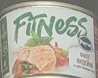 | 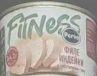
Perva Fitness Филе индейки в собственном соку 180 гр. |  |  | 13 | 0UHfWxwwWw.jpg | 2
Perva Fitness Филе индейки в собственном соку 180 гр. |  |  | 14 | 0YEYSJCqUw.jpg | 4
Perva Fitness Филе индейки в собственном соку 180 гр. |  |  | 25 | 1JDdaF6CFg.jpg | 4
Perva Fitness Филе индейки в собственном соку 180 гр. |  |  | 32 | 1hJNfO1CXSolmA.jpg | 1
Perva Fitness Филе индейки в собственном соку 180 гр. |  |  | 60 | 3oXAc4zMP_xFjw.jpg | 3
Perva Fitness Филе индейки в собственном соку 180 гр. |  |  | 69 | 4eg6gZAN1w.jpg | 1
Perva Fitness Филе индейки в собственном соку 180 гр. |  |  | 71 | 52p1VToVqA.jpg | 1
Perva Fitness Филе индейки в собственном соку 180 гр. |  |  | 80 | 5wIECnmjFg.jpg | 4
Perva Fitness Филе индейки в собственном соку 180 гр. |  |  | 95 | 7O5LR60wXw.jpeg | 4 | 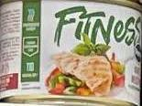 | 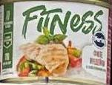 | 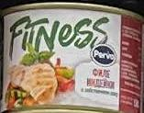 | 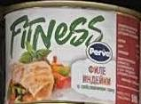
Perva Fitness Филе индейки в собственном соку 180 гр. |  |  | 126 | AWyWMgaNRSLpQQ.jpg | 4
Perva Fitness Филе индейки в собственном соку 180 гр. |  |  | 135 | DiMjJsvodg.jpg | 4
Perva Fitness Филе индейки в собственном соку 180 гр. |  |  | 170 | VQ7yyJIsvA.jpg | 2
Perva Fitness Филе индейки в собственном соку 180 гр. |  |  | 173 | Xe6pugXjWg.jpg | 4
Perva Fitness Филе индейки в собственном соку 180 гр. |  |  | 207 | k7O-yBX6cjqqNQ.jpg | 4
Perva Fitness Филе индейки в собственном соку 180 гр. |  |  | 213 | o1iiJZbauw.jpg | 2
Perva Fitness Филе индейки в собственном соку 180 гр. |  |  | 227 | sSeV7PS6k2uEmg.jpg | 2
Perva Fitness Филе цыпленка в собственном соку 180 гр. |  |  | 6 | -j6KyciEHw.jpg | 1
Perva Vegan Паштет с белым нутом 100 гр. |  |  | 243 | Фото категорий Чай, Кофе, Мясные консервы, PEREKRESTOK, Нижний Новгород, обл Нижегородская, г Нижний, 09.10.2023 08-18-01, 4kR8lQ__A0.jpg | 3
Perva Vegan Паштет с белым нутом 100 гр. |  |  | 245 | Фото категорий Чай, Кофе, Мясные консервы, PEREKRESTOK, Нижний Новгород, обл Нижегородская, г Нижний, 09.10.2023 14-09-02, rdx0mw__A0.jpg | 2
Perva Vegan Паштет с белым нутом 100 гр. |  |  | 246 | Фото категорий Чай, Кофе, Мясные консервы, PEREKRESTOK, Нижний Новгород, обл Нижегородская, г Нижний, 10.10.2023 11-33-01, tR3ZjA__A0.jpg | 2
Perva Vegan Паштет с белым нутом 100 гр. |  |  | 247 | Фото категорий Чай, Кофе, Мясные консервы, PEREKRESTOK, Нижний Новгород, обл Нижегородская, г Нижний, 11.10.2023 05-09-01, smssaA__A0.jpg | 2
Perva Начинка для лаваша куриная 180 гр. |  |  | 0 | -3avTAO79w.jpg | 2
Perva Начинка для лаваша куриная 180 гр. |  |  | 13 | 0UHfWxwwWw.jpg | 2
Perva Начинка для лаваша куриная 180 гр. |  |  | 18 | 0vr705y6sQ.jpg | 1
Perva Начинка для лаваша куриная 180 гр. |  |  | 25 | 1JDdaF6CFg.jpg | 2
Perva Начинка для лаваша куриная 180 гр. |  |  | 34 | 1n19Xm8bBA.jpeg | 1 | 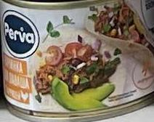
Perva Начинка для лаваша куриная 180 гр. |  |  | 47 | 2tIef3yEZ990kA.jpeg | 2 | 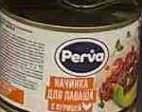 | 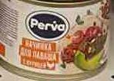
Perva Начинка для лаваша куриная 180 гр. |  |  | 69 | 4eg6gZAN1w.jpg | 1
Perva Начинка для лаваша куриная 180 гр. |  |  | 71 | 52p1VToVqA.jpg | 1
Perva Начинка для лаваша куриная 180 гр. |  |  | 127 | AsXRKU74wQ.jpeg | 1 | 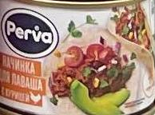
Perva Начинка для лаваша куриная 180 гр. |  |  | 133 | DLlJX718PMGYJw.jpg | 2
Perva Начинка для лаваша куриная 180 гр. |  |  | 136 | E0gaIdpR-LNq1w.jpg | 3
Perva Начинка для лаваша куриная 180 гр. |  |  | 145 | KEude2HdGA.jpeg | 1 | 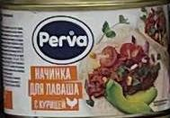
Perva Начинка для лаваша куриная 180 гр. |  |  | 165 | RxqMuRLMAw.jpg | 2
Perva Начинка для лаваша куриная 180 гр. |  |  | 207 | k7O-yBX6cjqqNQ.jpg | 2
Perva Начинка для лаваша куриная 180 гр. |  |  | 211 | mrYa9dpL1SEelw.jpg | 4
Perva Начинка для лаваша куриная 180 гр. |  |  | 223 | r9Qo_YVNUw.jpg | 4 | 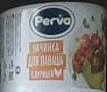
Perva Начинка для лаваша куриная 180 гр. |  |  | 226 | sNVLCGFmOA.jpeg | 4 | 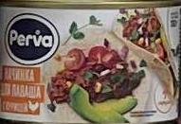 | 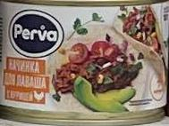 | 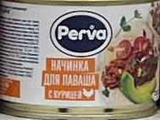 | 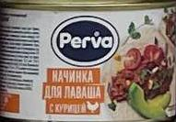
Perva Начинка для лаваша куриная 180 гр. |  |  | 235 | xF8hZHSByWRb6Q.jpg | 4
Perva Паштет с гусиной печенью 250 гр. |  |  | 17 | 0l06GzEl9g.jpg | 7
other |  |  | 0 | -3avTAO79w.jpg | 1
other |  |  | 1 | -AeTIXz50g.jpg | 7 | 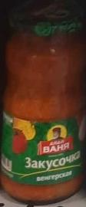 | 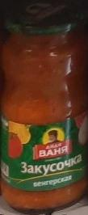 | 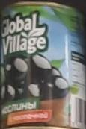 |  | 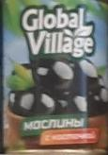 |  | 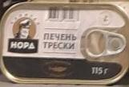
other |  |  | 3 | -Swo2MsnRg.jpeg | 7 | 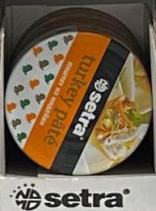 | 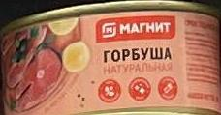 | 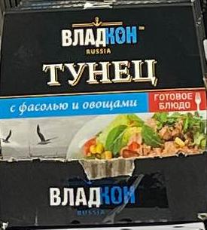 |  |  | 
other |  |  | 5 | -_In80p42nZ1tA.jpg | 8
other |  |  | 6 | -j6KyciEHw.jpg | 7
other |  |  | 8 | -tZChJiAqA.jpg | 8
other |  |  | 9 | 0CuIqLoofjKcfQ.jpg | 7
other |  |  | 14 | 0YEYSJCqUw.jpg | 12
other |  |  | 15 | 0aUlFA7JyA.jpg | 11
other |  |  | 17 | 0l06GzEl9g.jpg | 2
other |  |  | 20 | 1-4_Bv0urQ.jpg | 6
other |  |  | 22 | 11Qivs8yEA.jpg | 3
other |  |  | 27 | 1NNXCx6t8g.jpg | 24
other |  |  | 28 | 1NcMVDfr8RRxAA.jpg | 14
other |  |  | 30 | 1ZfdfJ6pqw.jpg | 9 |  |  |  |  |  |  | 
other |  |  | 40 | 2DBlz3KxSw.jpg | 1 | 
other |  |  | 41 | 2T32Vm-QFA.jpg | 6
other |  |  | 44 | 2aO7OKRXhw.jpg | 6
other |  |  | 45 | 2e-gcmVZpA.jpg | 10
other |  |  | 48 | 2vbwjhaCYpt7Zw.jpg | 23
other |  |  | 56 | 3bdU-RAeeg.jpg | 3
other |  |  | 57 | 3l836-4n5maWQw.jpeg | 5 |  |  |  |  | 
other |  |  | 58 | 3mgWPmp5gA.jpg | 3 |  |  | 
other |  |  | 62 | 42Nr1IzNqQ.jpg | 4 |  |  | 
other |  |  | 67 | 4J8A9VMsrw.jpg | 10
other |  |  | 73 | 5CH6o_1JyIB8_Q.jpg | 13
other |  |  | 75 | 5FEhHxUVfg.jpeg | 5 |  |  |  |  | 
other |  |  | 78 | 5daXdRHp5g.jpg | 8
other |  |  | 82 | 66F8-1kySg.jpeg | 6 |  |  |  |  |  | 
other |  |  | 84 | 6DZDue-Vy2Ms0A.jpg | 6
other |  |  | 92 | 73ttIxqwfw.jpg | 4
other |  |  | 93 | 76FFIovqxw.jpg | 7
other |  |  | 94 | 7EbFs2poZg.jpeg | 8 |  |  |  |  |  |  |  | 
other |  |  | 95 | 7O5LR60wXw.jpeg | 10 |  |  |  |  |  |  |  |  |  | 
other |  |  | 98 | 7dgBYDwegw.jpg | 21
other |  |  | 100 | 7lDQzUWdAQ.jpg | 20
other |  |  | 109 | 8kZ00x2Tfg.jpg | 23
other |  |  | 112 | 8tSlezsGNQ.jpg | 17
other |  |  | 113 | 8yUTopubMQ.jpg | 4
other |  |  | 115 | 9HJPcbQtFw.jpg | 9
other |  |  | 116 | 9IDSuJDZnQ.jpg | 9
Курганский МК Говядина "Курганская" 340 гр. Пригожино белая |  |  | 3 | -Swo2MsnRg.jpeg | 1 | 
Курганский МК Говядина "Курганская" 340 гр. Пригожино белая |  |  | 47 | 2tIef3yEZ990kA.jpeg | 1 | 
Курганский МК Говядина "Курганская" 340 гр. Пригожино белая |  |  | 57 | 3l836-4n5maWQw.jpeg | 2 |  | 
Курганский МК Говядина "Курганская" 340 гр. Пригожино белая |  |  | 71 | 52p1VToVqA.jpg | 1
Курганский МК Говядина "Курганская" 340 гр. Пригожино белая |  |  | 75 | 5FEhHxUVfg.jpeg | 1 | 
Курганский МК Говядина "Курганская" 340 гр. Пригожино белая |  |  | 81 | 6207Kbf0GMGqCg.jpeg | 1 | 
Курганский МК Говядина "Курганская" 340 гр. Пригожино белая |  |  | 107 | 8JUS4BoaSzb-4g.jpg | 1
Курганский МК Говядина "Курганская" 340 гр. Пригожино белая |  |  | 131 | D5zgF_IpfK13VA.jpg | 2
Курганский МК Говядина "Курганская" 340 гр. Пригожино белая |  |  | 191 | aBv60zhYcQ.jpg | 1 | 
Курганский МК Говядина "Курганская" 340 гр. Пригожино белая |  |  | 199 | cifUT4kY1Q.jpeg | 2 |  | 
Курганский МК Говядина "Курганская" 340 гр. Пригожино белая |  |  | 200 | cm1HODjkqB8GMw.jpg | 2
Курганский МК Говядина "Курганская" 340 гр. Пригожино белая |  |  | 206 | fgNoJp4JF5C0sA.jpg | 2 |  | 
Курганский МК Говядина "Курганская" 340 гр. Пригожино белая |  |  | 223 | r9Qo_YVNUw.jpg | 2 |  | 
Курганский МК Говядина "Курганская" 340 гр. Пригожино белая |  |  | 226 | sNVLCGFmOA.jpeg | 2 |  | 
Курганский МК Говядина "Курганская" 340 гр. Пригожино белая |  |  | 236 | xl4z_k3PKw.jpeg | 1 | 
Курганский МК Говядина "Курганская" 340 гр. Пригожино белая |  |  | 239 | zTlU9hQbOg.jpg | 2
Курганский МК Говядина "Курганская" 340 гр. Пригожино металл |  |  | 0 | -3avTAO79w.jpg | 2
Курганский МК Говядина "Курганская" 340 гр. Пригожино металл |  |  | 31 | 1ekvLPruHv4sEw.jpeg | 2 |  | 
Курганский МК Говядина "Курганская" 340 гр. Пригожино металл |  |  | 47 | 2tIef3yEZ990kA.jpeg | 1 | 
Курганский МК Говядина "Курганская" 340 гр. Пригожино металл |  |  | 54 | 3YUa9VS0Xw.jpeg | 2 |  | 
Курганский МК Говядина "Курганская" 340 гр. Пригожино металл |  |  | 69 | 4eg6gZAN1w.jpg | 2 |  | 
Курганский МК Говядина "Курганская" 340 гр. Пригожино металл |  |  | 81 | 6207Kbf0GMGqCg.jpeg | 1 | 
Курганский МК Говядина "Курганская" 340 гр. Пригожино металл |  |  | 191 | aBv60zhYcQ.jpg | 1 | 
Курганский МК Говядина "Курганская" 340 гр. Пригожино металл |  |  | 217 | ph4XMMaWjvMCAw.jpg | 2 |  | 
Курганский МК Говядина "Курганская" 340 гр. Пригожино металл |  |  | 227 | sSeV7PS6k2uEmg.jpg | 1
Курганский МК Говядина "Курганская" 340 гр. Пригожино металл |  |  | 229 | s_VvtoqpHA.jpg | 2 |  | 
Курганский МК Говядина "Курганская" 340 гр. Пригожино металл |  |  | 230 | u3-LAz6y7Q.jpeg | 3 |  |  | 
Курганский МК Говядина "Курганская" 340 гр. Пригожино металл |  |  | 232 | w-EDWqxpaF0Z4g.jpg | 1 | 
Курганский МК Говядина "Курганская" 340 гр. Пригожино металл |  |  | 236 | xl4z_k3PKw.jpeg | 2 |  | 
Курганский МК Говядина "Курганская" 340 гр. Пригожино металл |  |  | 238 | zRwVxYoVqQ.jpg | 3 |  |  | 
Курганский МК Говядина тушеная в/с 338 гр. |  |  | 0 | -3avTAO79w.jpg | 2
Курганский МК Говядина тушеная в/с 338 гр. |  |  | 10 | 0KcyA7RHwA.jpg | 2 |  | 
Курганский МК Говядина тушеная в/с 338 гр. |  |  | 25 | 1JDdaF6CFg.jpg | 2
Курганский МК Говядина тушеная в/с 338 гр. |  |  | 60 | 3oXAc4zMP_xFjw.jpg | 2 |  | 
Курганский МК Говядина тушеная в/с 338 гр. |  |  | 69 | 4eg6gZAN1w.jpg | 2 |  | 
Курганский МК Говядина тушеная в/с 338 гр. |  |  | 71 | 52p1VToVqA.jpg | 1
Курганский МК Говядина тушеная в/с 338 гр. |  |  | 125 | AE9kNpCfNpgl9w.jpg | 2
Курганский МК Говядина тушеная в/с 338 гр. |  |  | 128 | B2sDviZsOo_8nQ.jpg | 3
Курганский МК Говядина тушеная в/с 338 гр. |  |  | 169 | V24DAFDMmg.jpeg | 1 | 
Курганский МК Говядина тушеная в/с 338 гр. |  |  | 225 | rqteDbbNJA.jpg | 3
Курганский МК Говядина тушеная в/с 338 гр. |  |  | 226 | sNVLCGFmOA.jpeg | 2 |  | 
Курганский МК Говядина тушеная в/с 338 гр. |  |  | 229 | s_VvtoqpHA.jpg | 2 |  | 
Курганский МК Говядина тушеная в/с 338 гр. |  |  | 230 | u3-LAz6y7Q.jpeg | 4 |  |  |  | 
Курганский МК Говядина тушеная в/с 338 гр. |  |  | 231 | v3zwQXlalg.jpg | 2 |  | 
Курганский МК Говядина тушеная в/с 338 гр. |  |  | 232 | w-EDWqxpaF0Z4g.jpg | 2 |  | 
Курганский МК Говядина тушеная в/с 338 гр. |  |  | 238 | zRwVxYoVqQ.jpg | 2 |  | 
Курганский МК Говядина тушеная в/с 338 гр. Черный Стандарт |  |  | 35 | 1oUWJJf4Wg.jpg | 2
Курганский МК Говядина тушеная в/с 338 гр. Черный Стандарт |  |  | 41 | 2T32Vm-QFA.jpg | 2
Курганский МК Говядина тушеная в/с 338 гр. Черный Стандарт |  |  | 246 | Фото категорий Чай, Кофе, Мясные консервы, PEREKRESTOK, Нижний Новгород, обл Нижегородская, г Нижний, 10.10.2023 11-33-01, tR3ZjA__A0.jpg | 4
Курганский МК Говядина тушеная в/с 338 гр. Черный Стандарт |  |  | 247 | Фото категорий Чай, Кофе, Мясные консервы, PEREKRESTOK, Нижний Новгород, обл Нижегородская, г Нижний, 11.10.2023 05-09-01, smssaA__A0.jpg | 1
Курганский МК Говядина тушеная в/с 338 гр. Черный Стандарт |  |  | 250 | Фото категорий Чай, Кофе, Мясные консервы, PEREKRESTOK, Нижний Новгород, обл Нижегородская, г Нижний, 11.10.2023 08-01-47, kg2mxQ__A0.jpg | 2
Курганский МК Говядина тушеная в/с 338 гр. Черный Стандарт |  |  | 257 | Фото категорий Чай, Кофе, Мясные консервы, ДИКСИ, Алексин, обл Тульская, р-н Алексинский, г Алексин,, 11.10.2023 10-07-00, 4YAOqg__A0.jpg | 1
Курганский МК Говядина тушеная в/с 338 гр. Черный Стандарт |  |  | 260 | Фото категорий Чай, Кофе, Мясные консервы, ДИКСИ, Москва, г Москва, наб Тараса Шевченко, дом 3, корп, 12.10.2023 11-57-01, yRqklw__A0.jpg | 3
Курганский МК Говядина тушеная в/с 338 гр. Черный Стандарт |  |  | 261 | Фото категорий Чай, Кофе, Мясные консервы, ДИКСИ, Москва, г Москва, проезд 1-й Стрелецкий, дом 3Б, 12.10.2023 13-57-00, juKvDA__A0.jpg | 1
Курганский МК Говядина тушеная в/с 338 гр. Черный Стандарт |  |  | 262 | Фото категорий Чай, Кофе, Мясные консервы, ДИКСИ, Москва, г Москва, проезд Дежнёва, дом 13, 12.10.2023 06-10-00, O5QbIg_Сцена 1_A3.jpeg | 2 |  | 
Курганский МК Говядина тушеная в/с 525 гр. Семейный запас |  |  | 254 | Фото категорий Чай, Кофе, Мясные консервы, Верный, Москва, г Москва, ул Лукинская, дом 13, 09.10.2023 06-27-00, XmMWyQ__A0.jpg | 2
Курганский МК Говядина тушеная в/с 525 гр. Семейный запас |  |  | 257 | Фото категорий Чай, Кофе, Мясные консервы, ДИКСИ, Алексин, обл Тульская, р-н Алексинский, г Алексин,, 11.10.2023 10-07-00, 4YAOqg__A0.jpg | 2
Курганский МК Говядина тушеная в/с 525 гр. Семейный запас |  |  | 260 | Фото категорий Чай, Кофе, Мясные консервы, ДИКСИ, Москва, г Москва, наб Тараса Шевченко, дом 3, корп, 12.10.2023 11-57-01, yRqklw__A0.jpg | 1
Курганский МК Говядина тушеная в/с 525 гр. Семейный запас |  |  | 261 | Фото категорий Чай, Кофе, Мясные консервы, ДИКСИ, Москва, г Москва, проезд 1-й Стрелецкий, дом 3Б, 12.10.2023 13-57-00, juKvDA__A0.jpg | 2
Курганский МК Каша особая рисовая с говядиной 340 гр. |  |  | 26 | 1KItx6AzCQ.jpg | 1
Курганский МК Конина тушеная 325 гр. |  |  | 0 | -3avTAO79w.jpg | 2
Курганский МК Конина тушеная 325 гр. |  |  | 3 | -Swo2MsnRg.jpeg | 4 | 
Курганский МК Конина тушеная 325 гр. |  |  | 25 | 1JDdaF6CFg.jpg | 2
Курганский МК Конина тушеная 325 гр. |  |  | 47 | 2tIef3yEZ990kA.jpeg | 2 |  | 
Курганский МК Конина тушеная 325 гр. |  |  | 69 | 4eg6gZAN1w.jpg | 2
Курганский МК Конина тушеная 325 гр. |  |  | 71 | 52p1VToVqA.jpg | 1
Курганский МК Конина тушеная 325 гр. |  |  | 84 | 6DZDue-Vy2Ms0A.jpg | 3
Курганский МК Конина тушеная 325 гр. |  |  | 107 | 8JUS4BoaSzb-4g.jpg | 3
Курганский МК Конина тушеная 325 гр. |  |  | 125 | AE9kNpCfNpgl9w.jpg | 2
Курганский МК Конина тушеная 325 гр. |  |  | 132 | DEPK4looyg.jpg | 2
Курганский МК Конина тушеная 325 гр. |  |  | 136 | E0gaIdpR-LNq1w.jpg | 1
Курганский МК Конина тушеная 325 гр. |  |  | 142 | He8ruYm-jMLQ0A.jpg | 1
Курганский МК Конина тушеная 325 гр. |  |  | 157 | OG3PhqXUvw.jpg | 2
Курганский МК Конина тушеная 325 гр. |  |  | 168 | UTuLKQoVMw.jpeg | 1 | 
Курганский МК Конина тушеная 325 гр. |  |  | 191 | aBv60zhYcQ.jpg | 2
Курганский МК Конина тушеная 325 гр. |  |  | 199 | cifUT4kY1Q.jpeg | 3 | 
Курганский МК Конина тушеная 325 гр. |  |  | 207 | k7O-yBX6cjqqNQ.jpg | 1
Курганский МК Конина тушеная 325 гр. |  |  | 218 | pyF-r9t4Cs203g.jpg | 2
Курганский МК Конина тушеная 325 гр. |  |  | 228 | sXLPDr7uAA.jpg | 6
Курганский МК Мясо цыпленка в с/с 350 гр. |  |  | 168 | UTuLKQoVMw.jpeg | 1 | 
Курганский МК Свинина тушеная в/с 338 гр. |  |  | 63 | 43Dn2B4gtg.jpeg | 8 |  |  |  |  |  |  |  | 
Курганский МК Свинина тушеная в/с 338 гр. |  |  | 137 | E3SxbkfGcg.jpg | 2 |  | 
Курганский МК Свинина тушеная в/с 338 гр. |  |  | 199 | cifUT4kY1Q.jpeg | 10 |  |  |  |  |  |  |  |  |  | 
Курганский МК Свинина тушеная в/с 338 гр. |  |  | 206 | fgNoJp4JF5C0sA.jpg | 6 |  |  |  |  |  | 
Курганский МК Свинина тушеная в/с 338 гр. |  |  | 223 | r9Qo_YVNUw.jpg | 4 |  |  |  | 
Курганский МК Свинина тушеная в/с 338 гр. Черный Стандарт |  |  | 243 | Фото категорий Чай, Кофе, Мясные консервы, PEREKRESTOK, Нижний Новгород, обл Нижегородская, г Нижний, 09.10.2023 08-18-01, 4kR8lQ__A0.jpg | 2
Курганский МК Свинина тушеная в/с 338 гр. Черный Стандарт |  |  | 244 | Фото категорий Чай, Кофе, Мясные консервы, PEREKRESTOK, Нижний Новгород, обл Нижегородская, г Нижний, 09.10.2023 14-09-01, cGiaCw__A0.jpg | 3
Курганский МК Свинина тушеная в/с 338 гр. Черный Стандарт |  |  | 246 | Фото категорий Чай, Кофе, Мясные консервы, PEREKRESTOK, Нижний Новгород, обл Нижегородская, г Нижний, 10.10.2023 11-33-01, tR3ZjA__A0.jpg | 2
Курганский МК Свинина тушеная в/с 338 гр. Черный Стандарт |  |  | 250 | Фото категорий Чай, Кофе, Мясные консервы, PEREKRESTOK, Нижний Новгород, обл Нижегородская, г Нижний, 11.10.2023 08-01-47, kg2mxQ__A0.jpg | 2
Курганский МК Свинина тушеная в/с 338 гр. Черный Стандарт |  |  | 253 | Фото категорий Чай, Кофе, Мясные консервы, Верный, Москва, г Москва, ул Лукинская, дом 13, 09.10.2023 06-27-00, LkhKBw__A0.jpg | 5
Курганский МК Свинина тушеная в/с 338 гр. Черный Стандарт |  |  | 254 | Фото категорий Чай, Кофе, Мясные консервы, Верный, Москва, г Москва, ул Лукинская, дом 13, 09.10.2023 06-27-00, XmMWyQ__A0.jpg | 2
Курганский МК Халяль Говядина "Курганская" 290 г. |  |  | 60 | 3oXAc4zMP_xFjw.jpg | 3 |  |  | 
Курганский МК Халяль Говядина "Курганская" 290 г. |  |  | 127 | AsXRKU74wQ.jpeg | 1 | 
Курганский МК Халяль Говядина "Курганская" 290 г. |  |  | 143 | Ij1oSyErASzOOg.jpg | 4
Курганский МК Халяль Говядина "Курганская" 290 г. |  |  | 146 | KsR_2bDyeLvwYw.jpg | 4
Курганский МК Халяль Говядина "Курганская" 290 г. |  |  | 170 | VQ7yyJIsvA.jpg | 2 |  | 
Курганский МК Халяль Говядина "Курганская" 290 г. |  |  | 176 | ZZTJFlkR8Q.jpeg | 1 | 
Курганский МК Халяль Говядина "Курганская" 290 г. |  |  | 199 | cifUT4kY1Q.jpeg | 3 | 
Курганский МК Халяль Говядина "Курганская" 290 г. |  |  | 200 | cm1HODjkqB8GMw.jpg | 2
Курганский МК Халяль Говядина "Курганская" 290 г. |  |  | 230 | u3-LAz6y7Q.jpeg | 1 | 
Курганский МК Халяль Говядина "Курганская" 325 г. |  |  | 0 | -3avTAO79w.jpg | 2
Курганский МК Халяль Говядина "Курганская" 325 г. |  |  | 3 | -Swo2MsnRg.jpeg | 3 |  |  | 
Курганский МК Халяль Говядина "Курганская" 325 г. |  |  | 9 | 0CuIqLoofjKcfQ.jpg | 4
Курганский МК Халяль Говядина "Курганская" 325 г. |  |  | 13 | 0UHfWxwwWw.jpg | 2
Курганский МК Халяль Говядина "Курганская" 325 г. |  |  | 54 | 3YUa9VS0Xw.jpeg | 2 |  | 
Курганский МК Халяль Говядина "Курганская" 325 г. |  |  | 69 | 4eg6gZAN1w.jpg | 1
Курганский МК Халяль Говядина "Курганская" 325 г. |  |  | 71 | 52p1VToVqA.jpg | 1
Курганский МК Халяль Говядина "Курганская" 325 г. |  |  | 75 | 5FEhHxUVfg.jpeg | 1 | 
Курганский МК Халяль Говядина "Курганская" 325 г. |  |  | 127 | AsXRKU74wQ.jpeg | 1 | 
Курганский МК Халяль Говядина "Курганская" 325 г. |  |  | 128 | B2sDviZsOo_8nQ.jpg | 1
Курганский МК Халяль Говядина "Курганская" 325 г. |  |  | 145 | KEude2HdGA.jpeg | 2 |  | 
Курганский МК Халяль Говядина "Курганская" 325 г. |  |  | 148 | LZFW9lT_tISXFA.jpg | 1
Курганский МК Халяль Говядина "Курганская" 325 г. |  |  | 213 | o1iiJZbauw.jpg | 2
Курганский МК Халяль Говядина "Курганская" 325 г. |  |  | 217 | ph4XMMaWjvMCAw.jpg | 1
Курганский МК Халяль Говядина "Курганская" 325 г. |  |  | 223 | r9Qo_YVNUw.jpg | 4
Курганский МК Халяль Говядина "Курганская" 325 г. |  |  | 226 | sNVLCGFmOA.jpeg | 2 |  | 
Курганский МК Халяль Говядина "Курганская" 325 г. |  |  | 232 | w-EDWqxpaF0Z4g.jpg | 3
Курганский МК Халяль Говядина "Курганская" 325 г. |  |  | 238 | zRwVxYoVqQ.jpg | 2
Курганский МК Халяль Говядина "Курганская" 325 г. |  |  | 239 | zTlU9hQbOg.jpg | 3

